F02.CFG-Paths
 | VVSS, Info Romana, 2023-2024

F02. Cautarea unei piese dupa nume.

F02. Covered source code |  | F02. Control Flow Graph (CFG) | F02. Cyclomatic Complexity (CC)

 |  |  | CC1 = No. of regions = |  | 5
 |  |  | CC2 = Edges - Nodes + 2 = |  | 5
 |  | 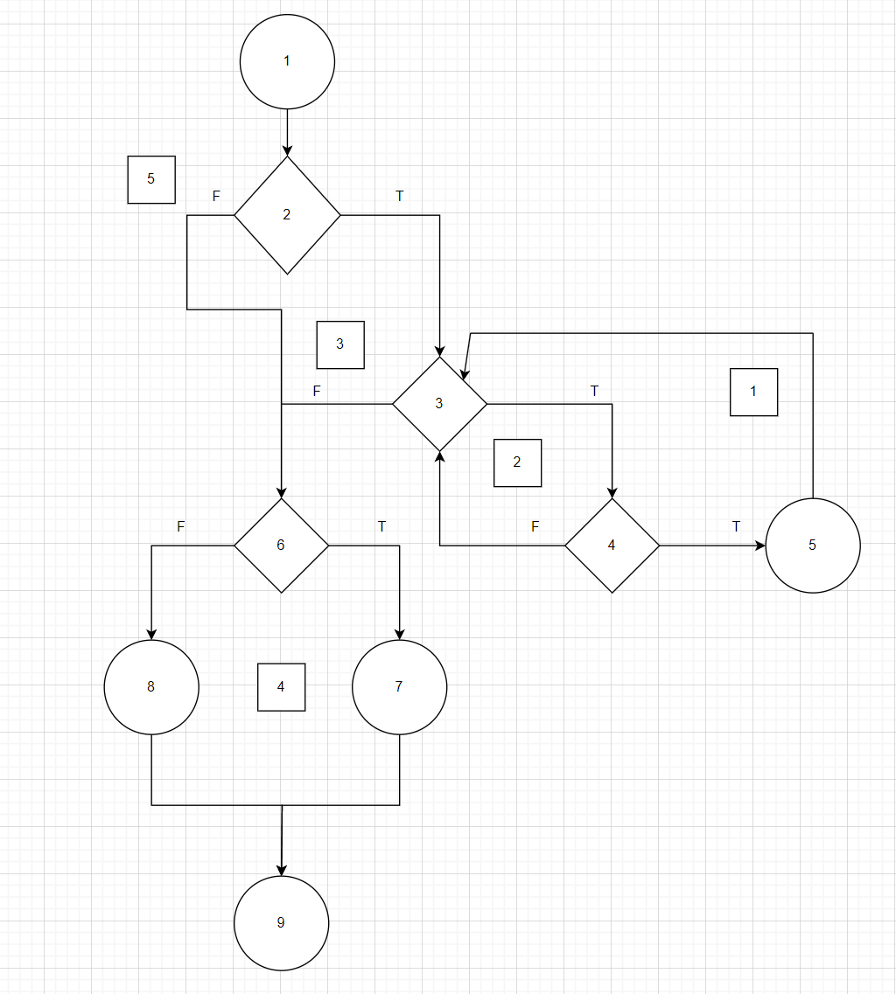 <Req02 CFG > | CC3 = No. of Conditions + 1 = |  | 5

 |  |  | F02. Individual Paths

 |  |  | Path No. | Path
 |  |  | F02_P01 | 1->2F->6F->8->9
 |  |  | F02_P02 | 1->2F->6T->7->9 |  | nu se pot implementa
 |  |  | F02_P03 | 1->2T->3F->6F->8->9
 |  |  | F02_P04 | 1->2T->3F->6T->7->9 |  | nu se pot implementa
 |  |  | F02_P05 | 1->2T->3T->4F->3F->6F->8->9
 |  |  | F02_P06 | 1->2T->3T->4F->3F->6T->7->9
 |  |  | F02_P07 | 1->2T->3T->4T->5->3F->6F->8->9
 |  |  | F02_P08 | 1->2T->3T->4T->5->3F->6T->7->9

